Лист1
 |  |  |  | Коммерческое предложение |  |  |  |  | Дата: | 2019-04-18

№ | Светильники по проекту | расположение | фото | Аналог | Артикул | Кол-во | Ед. изм. | Цена без скидки | % | Цена со скидкой | Сумма,с учетом скидки | Ссылка на аналог + фото
1 | Встраиваемый светильник FRAME | коридор, гардероб, кухня, санузел |  | Светильник CL-KARDAN-S180x102-2x9W Warm | 24127 | 25 | шт. | 3777.00 | 10.00% | 3399.30 | 84982.50 | https://novolampa.ru/catalog/detail/024127-arlight/ | 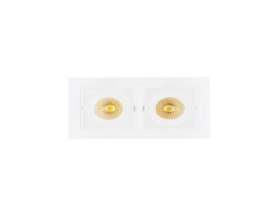
2 | Трековый светильник ROTER DIM 220V | гостиная |  | Светильник LGD-MONA-TRACK-4TR-R100-12W Warm3000 (BK, 24 deg) | 24996 | 12 | шт. | 3682.00 | 10.00% | 3313.80 | 39765.60 | https://novolampa.ru/catalog/detail/024996-arlight/
3 | Подвесной светильник EGLO 94187 | гостиная |  | Подвесной светильник EGLO 94187 | 269430 | 3 | шт. | 1990.00 | 10.00% | 1791.00 | 5373.00 | -
7 | Светодиодная лента Noname | санузел | - | Лента RTW 2-5000SE 24V Warm 2x (3528, 600 LED, LUX) | 14679 | 53 | м | 463.00 | 10.00% | 2547.03 | 134992.43 | https://novolampa.ru/catalog/svetodiodnye-lenty/lenta-rtw-2-5000se-24v-warm-2x-3528-600-led-lux.html
4 | Блок питания | гардероб, санузел | - | Блок питания ARPV-24040-B (24V, 1.7A, 40W) | 20417 | 5 | шт. | 707.51 | 10.00% | 636.76 | 3183.80 | https://novolampa.ru/catalog/istochniki-pitaniya/blok-pitaniya-arpv-24040b-24v-1-67a-40w.html
5 | Светодиодный светильник QBIQ | гардероб |  | Светильник SP-CUBUS-S100x100WH-11W Warm White | 22366 | 8 | шт. | 303.22 | 10.00% | 272.90 | 2183.18 | https://novolampa.ru/catalog/istochniki-pitaniya/blok-pitaniya-arv-al24012m-24v-0-5a-12w.html
Итого: |  |  |  |  |  |  |  |  |  |  | 270480.51

